Sheet1
单号 | 件数 | 实重 | 总抛重 | 总体积 T.CBM | 中文品名 | 英文品名DESCRIPTION OF GOODS | 清关HS CODE | 单价 | 总数量 | 清关申报金额 （USD） | 中英文材质 MATERIAL | 中英文用途 USE FOR | 型号 MODEL | 品牌 LOGO | 买单/退税 | 图片
8512626102 | 35 | 489.00 | 587.31 | 3.52 | 邮件收纳架 | mail organizer | 3926100000 | 1.10 | 1152 | 1267.20 | 亚克力 | holder for mail | 无 | 无 | 买单
8512625321 | 10 | 139.80 | 147.32 | 0.88 | PU手袋 3件买单 | PU Handbag | 4202220000 | 5.00 | 155 | 775.00 | PU | 居家生活用 | 无 | Montana West | 退税
 |  |  |  |  | 涤纶钱包 | POLYESTER WALLET | 4202320000 | 3.00 | 125 | 375.00 | PU | 居家生活用 | 无 | Wrangler | 退税
 |  |  |  |  | PU钱包 | PU WALLET | 4202320000 | 3.00 | 180 | 540.00 | PU | 居家生活用 | 无 | Wrangler | 退税
8512625332 | 4 | 73.20 | 51.45 | 0.31 | PU手袋 3件买单 | PU Handbag | 4202220000 | 5.00 | 99 | 495.00 | PU | 居家生活用 | 无 | Montana West | 退税
 |  |  |  |  | PU钱包 | PU WALLET | 4202320000 | 3.00 | 90 | 270.00 | PU | 居家生活用 | 无 | Wrangler | 退税
8512626113 | 1 | 16.35 | 16.70 | 0.10 | 涤纶手袋 | POLYESTER Handbag | 4202220000 | 5.00 | 24 | 120.00 | POLYESTER+PU | 居家生活用 | 无 | Wrangler | 退税
Y15178892 | 54 | 928.80 | 729.16 | 4.37 | 智能日历机 | all-in-one computer | 8471414000 | 120.00 | 162 | 19440.00 | plastic glass/塑胶 玻璃 | Houshold/家用 | 无 | cozyla | 退税
Y16601987 | 54 | 928.80 | 729.16 | 4.37 | 智能日历机 | all-in-one computer | 8471414000 | 120.00 | 162 | 19440.00 | plastic glass/塑胶 玻璃 | Houshold/家用 | 无 | cozyla | 退税
Y83574984 | 54 | 928.80 | 729.16 | 4.37 | 智能日历机 | all-in-one computer | 8471414000 | 120.00 | 162 | 19440.00 | plastic glass/塑胶 玻璃 | Houshold/家用 | 无 | cozyla | 退税
SP260316027 | 50 | 681.26 | 462.46 | 2.77 | 化妆镜 | makeu mirror | 7009920000 | 4.56 | 1800 | 8208.00 | ABS+Glass | 化妆用makeup | 无 | 无 | 退税
SP260316016 | 8 | 110.65 | 110.65 | 0.66 | 化妆镜 | makeu mirror | 7009920000 | 5.90 | 325 | 1917.50 | ABS+Glass | 化妆用makeup | 无 | 无 | 退税
EYT03185153 | 10 | 202.00 | 140.79 | 0.84 | 内裤 | UNDERPANTS | 6107110000 | 3.50 | 424 | 1484.00 | 棉cotton/穿着服饰clothing /纺织品fabrics | 棉cotton/穿着服饰clothing /纺织品fabrics | 无 | KTET | 退税
EYT03185155 | 6 | 103.40 | 101.63 | 0.61 | 内裤 | UNDERPANTS | 6107110000 | 3.50 | 170 | 595.00 | 棉cotton/穿着服饰clothing /纺织品fabrics | 棉cotton/穿着服饰clothing /纺织品fabrics | 无 | KTET | 退税
EYT03185159 | 10 | 173.50 | 169.38 | 1.01 | 内裤 | UNDERPANTS | 6107110000 | 3.50 | 464 | 1624.00 | 棉cotton/穿着服饰clothing /纺织品fabrics | 棉cotton/穿着服饰clothing /纺织品fabrics | 无 | KTET | 退税
EYT03185156 | 7 | 121.60 | 118.57 | 0.71 | 内裤 | UNDERPANTS | 6107110000 | 3.50 | 224 | 784.00 | 棉cotton/穿着服饰clothing /纺织品fabrics | 棉cotton/穿着服饰clothing /纺织品fabrics | 无 | KTET | 退税
EYT03185158 | 9 | 155.00 | 152.44 | 0.91 | 内裤 | UNDERPANTS | 6107110000 | 3.50 | 410 | 1435.00 | 棉cotton/穿着服饰clothing /纺织品fabrics | 棉cotton/穿着服饰clothing /纺织品fabrics | 无 | KTET | 退税
EYT03185154 | 10 | 202.00 | 137.09 | 0.82 | 内裤 | UNDERPANTS | 6107110000 | 3.50 | 424 | 1484.00 | 棉cotton/穿着服饰clothing /纺织品fabrics | 棉cotton/穿着服饰clothing /纺织品fabrics | 无 | KTET | 退税
EYT03205239 | 1 | 17.66 | 16.44 | 0.10 | 内裤 | UNDERPANTS | 6108210000 | 3.50 | 18 | 63.00 | 棉cotton/穿着服饰clothing /纺织品fabrics | 棉cotton/穿着服饰clothing /纺织品fabrics | 无 | 无 | 退税
EYT03185151 | 13 | 264.00 | 178.22 | 1.07 | 有线键盘 | Wired keyboard | 7304419000 | 3.20 | 260 | 832.00 | ABS | 打字 | 无 | 无 | 买单 | 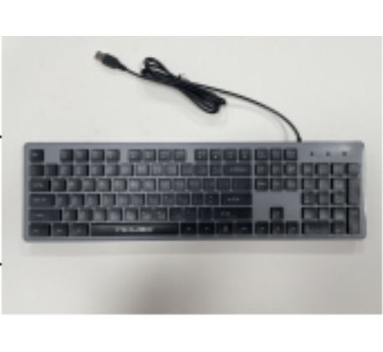
EYT03185150 | 12 | 241.00 | 164.51 | 0.99 | 松鼠挡板 | squirrel baffle | 7326199000 | 3.00 | 564 | 1692.00 | 塑料(plastic) | 生活日用 | 无 | 无 | 买单 | 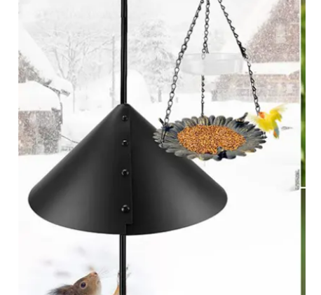
FBA1990BHXWD | 5 | 89.34 | 53.77 | 0.32 | 高尔夫测距仪SW-0F01 | Golf Rangefinder | 9005809000 | 36.23 | 200 | 7246.00 | ABS+PC | 高尔夫、电力工程、室内装修、户外广告安装等必备测量工具 | 无 | Acer | 退税
FBA1990DVYZH | 5 | 89.30 | 54.02 | 0.32 | 高尔夫测距仪SW-0F01 | Golf Rangefinder | 9005809000 | 36.23 | 200 | 7246.00 | ABS+PC | 高尔夫、电力工程、室内装修、户外广告安装等必备测量工具 | 无 | Acer | 退税
FBA1990CVFXG | 5 | 89.27 | 54.02 | 0.32 | 高尔夫测距仪SW-0F01 | Golf Rangefinder | 9005809000 | 36.23 | 200 | 7246.00 | ABS+PC | 高尔夫、电力工程、室内装修、户外广告安装等必备测量工具 | 无 | Acer | 退税
FBA1990DMD5S | 5 | 89.24 | 53.74 | 0.32 | 高尔夫测距仪SW-0F01 | Golf Rangefinder | 9005809000 | 36.23 | 200 | 7246.00 | ABS+PC | 高尔夫、电力工程、室内装修、户外广告安装等必备测量工具 | 无 | Acer | 退税
FBA1990DQZS4 | 5 | 89.13 | 54.29 | 0.33 | 高尔夫测距仪SW-0F01 | Golf Rangefinder | 9005809000 | 36.23 | 200 | 7246.00 | ABS+PC | 高尔夫、电力工程、室内装修、户外广告安装等必备测量工具 | 无 | Acer | 退税
Y34193439 | 300 | 4650.00 | 3676.50 | 22.01 | 一体机电脑 | all-in-one computer | 8471414000 | 405.00 | 300 | 121500.00 | plastic+glass/塑胶+玻璃 | Houshold/家用 | CD-8V542P0 | cozyla | 退税 | 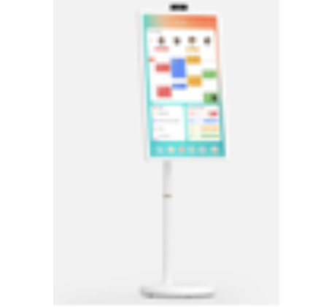
Y77277009 | 133 | 2061.50 | 1629.92 | 9.76 | 一体机电脑 | all-in-one computer | 8471414000 | 405.00 | 133 | 53865.00 | plastic glass/塑胶 玻璃 | Houshold/家用 | CD-8V542P0 | cozyla | 退税
R-34OMYT6031705 | 9 | 163.68 | 102.33 | 0.61 | 皮革腰带 | Leather belt | 4203400090 | 10.00 | 469 | 4690.00 | Synthetic leather合成皮革 | decoration装饰 | 无 | 无 | 买单
 |  |  |  |  | 尼龙腰带 | Nylon belt | 6117809000 | 8.00 | 88 | 704.00 | 100% nylon尼龙 | decoration装饰 | 无 | 无 | 买单
 |  |  |  |  | 腰带扣 | Belt buckle | 8308906000 | 10.00 | 29 | 290.00 | Synthetic leather合成皮革 | decoration装饰 | 无 | 无 | 买单
 |  |  |  |  | 金属腰链 | Metal waist chain | 7326909000 | 8.00 | 13 | 104.00 | 100% nylon尼龙 | decoration装饰 | 无 | 无 | 买单
Y-6WOMYT6031702 | 10 | 145.19 | 116.32 | 0.70 | 尼龙腰带 | Nylon belt | 6117809000 | 8.00 | 138 | 1104.00 | 100% nylon尼龙 | decoration装饰 | 无 | 无 | 买单
 |  |  |  |  | 袜子 | SOCKS | 6115969020 | 10.00 | 53 | 530.00 | polyester fiber聚酯纤维 | wearing穿戴 | 无 | 无 | 买单
 |  |  |  |  | 男士棒球裤 | Men's baseball pants | 6103398060 | 10.00 | 96 | 960.00 | 100% polyester聚酯纤维 | wearing穿着 | 无 | 无 | 买单
 |  |  |  |  | 皮革腰带 | Leather belt | 4203400090 | 8.00 | 418 | 3344.00 | 100% nylon尼龙 | decoration装饰 | 无 | 无 | 买单
 |  |  |  |  | 腰带扣 | Belt buckle | 8308906000 | 10.00 | 6 | 60.00 | polyester fiber聚酯纤维 | wearing穿戴 | 无 | 无 | 买单
 |  |  |  |  | 金属腰链 | Metal waist chain | 7326909000 | 10.00 | 29 | 290.00 | 100% polyester聚酯纤维 | wearing穿着 | 无 | 无 | 买单
 |  |  |  |  | 塑胶宠物碗 | Plastic pet bowl | 3924905650 | 10.00 | 38 | 380.00 | Synthetic leather合成皮革 | decoration装饰 | 无 | 无 | 买单
R-34OMYT6031903 | 6 | 97.56 | 69.71 | 0.42 | 袜子 | SOCKS | 6115969020 | 10.00 | 156 | 1560.00 | polyester fiber聚酯纤维 | wearing穿着 | 无 | XZQTIVE | 买单
 |  |  |  |  | 尼龙腰带 | Nylon belt | 6117809000 | 8.00 | 7 | 56.00 | 100% nylon尼龙 | decoration装饰 | 无 | XZQTIVE | 买单
 |  |  |  |  | 皮革腰带 | Leather belt | 4203400090 | 10.00 | 357 | 3570.00 | Synthetic leather合成皮革 | decoration装饰 | 无 | XZQTIVE | 买单
FBA199306GGT | 2 | 37.66 | 30.97 | 0.19 | 梭织 女士衬衣 | Woven Female shirt | 6106200090 | 3.00 | 98 | 294.00 | 100%Polyester fiber 100%聚酯纤维 | 穿着 dress | 无 | 无 | 买单
 |  |  |  |  | 梭织 男士衬衣 | Woven men's shirts | 6205300099 | 3.00 | 80 | 240.00 | 100%Polyester fiber 100%聚酯纤维 | 穿着 dress | 无 | 无 | 买单
6716831WFA | 4 | 74.59 | 56.14 | 0.34 | 梭织 男士长裤 | woven Men's trousers | 6103420090 | 3.00 | 112 | 336.00 | 100%Polyester fiber 100%聚酯纤维 | 穿着 dress | 无 | 无 | 买单
 |  |  |  |  | 梭织 男士衬衣 | Woven men's shirts | 6205300099 | 3.00 | 30 | 90.00 | 100%Polyester fiber 100%聚酯纤维 | 穿着 dress | 无 | 无 | 买单
 |  |  |  |  | 梭织 女士衬衣 | Woven Female shirt | 6106200090 | 3.00 | 7 | 21.00 | 100%Polyester fiber 100%聚酯纤维 | 穿着 dress | 无 | 无 | 买单
 |  |  |  |  | 梭织 女士长裤 | Woven women's trousers | 6104630090 | 3.00 | 12 | 36.00 | 100%Polyester fiber 100%聚酯纤维 | 穿着 dress | 无 | 无 | 买单
 |  |  |  |  | 梭织 男士短裤 | woven Men's shorts | 6103420090 | 3.00 | 19 | 57.00 | 100%Polyester fiber 100%聚酯纤维 | 穿着 dress | 无 | 无 | 买单
6768753WFA | 5 | 93.70 | 72.64 | 0.43 | 梭织 男士衬衣 | Woven men's shirts | 6205300099 | 3.00 | 78 | 234.00 | 100%Polyester fiber 100%聚酯纤维 | 穿着 dress | 无 | 无 | 买单
 |  |  |  |  | 梭织 男士长裤 | woven Men's trousers | 6103420090 | 3.00 | 62 | 186.00 | 100%Polyester fiber 100%聚酯纤维 | 穿着 dress | 无 | 无 | 买单
 |  |  |  |  | 梭织 男士短裤 | woven Men's shorts | 6103420090 | 3.00 | 22 | 66.00 | 100%Polyester fiber 100%聚酯纤维 | 穿着 dress | 无 | 无 | 买单
 |  |  |  |  | 梭织 女士衬衣 | Woven Female shirt | 6106200090 | 3.00 | 3 | 9.00 | 100%Polyester fiber 101%聚酯纤维 | 穿着 dress | 无 | 无 | 买单
 |  |  |  |  | 梭织 女士长裤 | Woven women's trousers | 6104630090 | 3.00 | 103 | 309.00 | 100%Polyester fiber 100%聚酯纤维 | 穿着 dress | 无 | 无 | 买单
 |  |  |  |  | 梭织 女士短裤 | Woven women's shorts | 6104620090 | 3.00 | 19 | 57.00 | 100%Polyester fiber 100%聚酯纤维 | 穿着 dress | 无 | 无 | 买单
FBA1997N082T | 3 | 52.44 | 41.94 | 0.25 | 梭织 男士衬衣 | Woven men's shirts | 6205300099 | 3.00 | 219 | 657.00 | 100%Polyester fiber 100%聚酯纤维 | 穿着 dress | 无 | 无 | 买单
6788385WFA | 12 | 218.09 | 163.56 | 0.98 | 梭织 男士长裤 | woven Men's trousers | 6103420090 | 31.00 | 54 | 1674.00 | 100%Polyester fiber 100%聚酯纤维 | 100%Polyester fiber 100%聚酯纤维 | 无 | 无 | 买单
 |  |  |  |  | 梭织 男士衬衣 | Woven men's shirts | 6205300099 | 27.00 | 60 | 1620.00 | 100%Polyester fiber 100%聚酯纤维 | 100%Polyester fiber 100%聚酯纤维 | 无 | 无 | 买单
 |  |  |  |  | 梭织 女士衬衣 | Woven Female shirt | 6106200090 | 87.00 | 87 | 7569.00 | 100%Polyester fiber 100%聚酯纤维 | 100%Polyester fiber 100%聚酯纤维 | 无 | 无 | 买单
 |  |  |  |  | 梭织 女士长裤 | Woven women's trousers | 6104630090 | 6.00 | 127 | 762.00 | 100%Polyester fiber 101%聚酯纤维 | 100%Polyester fiber 101%聚酯纤维 | 无 | 无 | 买单
 |  |  |  |  | 梭织 男士短裤 | woven Men's shorts | 6103420090 | 13.00 | 104 | 1352.00 | 100%Polyester fiber 100%聚酯纤维 | 100%Polyester fiber 100%聚酯纤维 | 无 | 无 | 买单
 |  |  |  |  | 梭织 女士短裤 | Woven women's shorts | 6104620090 | 15.00 | 34 | 510.00 | 100%Polyester fiber 100%聚酯纤维 | 100%Polyester fiber 100%聚酯纤维 | 无 | 无 | 买单
 |  |  |  |  | 梭织 女士泳衣 | women's swimwear | 6112490000 | 29.00 | 191 | 5539.00 | 100%Polyester fiber 101%聚酯纤维 | 100%Polyester fiber 101%聚酯纤维 | 无 | 无 | 买单
FBA1998DBJLX | 3 | 41.62 | 61.94 | 0.37 | 漂浮灯 | Floating lights | 8539510000 | 2.50 | 72 | 180.00 | 塑料 | 装饰 | 无 | 无 | 买单
Y58836076 | 18 | 225.00 | 275.65 | 1.65 | 儿童增高坐垫 | kids booster seat | 9401809099 | 4.00 | 342 | 1368.00 | 棉布和海绵/Cotton and sponge | 餐椅使用 /Dining chair use | 无 | 无 | 买单
Y52603457 | 61 | 820.45 | 805.75 | 4.82 | 风扇/扇子 | Fan | 8414519200 | 9.50 | 732 | 6954.00 | 塑料plastic | 户外outdoor | 无 | 无 | 买单
Y69572947 | 2 | 35.93 | 18.36 | 0.11 | 贴纸 | sticker | 3919109900 | 3.00 | 392 | 1176.00 | 贴纸/sticker | 家用 | 无 | 无 | 买单
SJ03217686 | 9 | 160.63 | 124.33 | 0.74 | 茶具套装 | Plastic cup | 6913100000 | 15.00 | 20 | 300.00 | 陶瓷++不锈钢+纸 | 茶具套装 | 无 | 无 | 买单 | 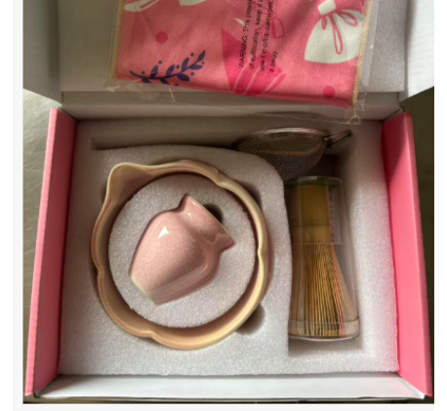
 |  |  |  |  | 纸片 | plastic lid | 4821100000 | 0.01 | 3000 | 30.00 | 纸 | coaster | 无 | 无 | 买单 | 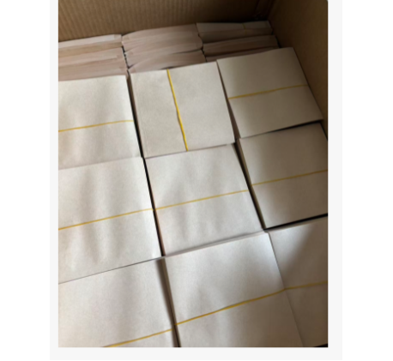
20260318 | 12 | 182.58 | 271.37 | 1.62 | 伞型喂鸟 | Umbrella bird feeder | 7326209000 | 3.00 | 252 | 756.00 | 铁 | 喂鸟 | NLSC158484919 | 无 | 买单 | 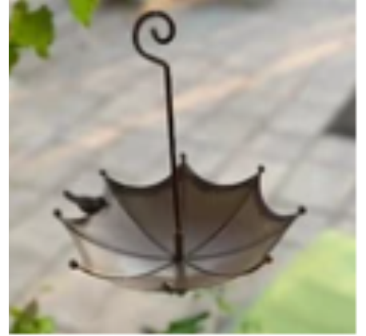
 |  |  |  |  | 玻璃丝袜 | glass stockings | 6115210000 | 2.00 | 83 | 166.00 | 涤纶 | 穿 | NBSW01 | 无 | 买单 | 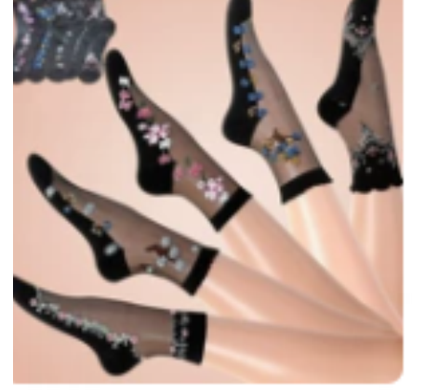
 |  |  |  |  | 蜻蜓饰品 | dragonfly jewelry | 8302420000 | 3.00 | 28 | 84.00 | 锌合金 | 摆件 | QT631 | 无 | 买单 | 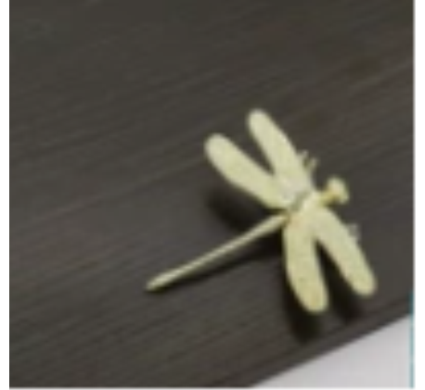
 |  |  |  |  | 双层喂鸟 | Double-tier bird feeder | 3926909090 | 4.00 | 53 | 212.00 | 塑料 | 喂鸟 | SCWN01 | 无 | 买单 | 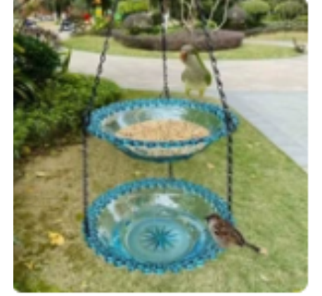
 |  |  |  |  | 种菜袋子 | vegetable growing bag | 4202129000 | 4.00 | 19 | 76.00 | PE | 种菜 | ZCD05 | 无 | 买单 | 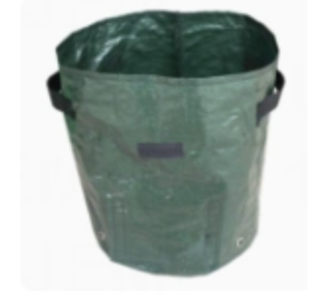
 |  |  |  |  | 单层喂鸟 | Single-layer bird feeding | 3926909090 | 2.00 | 48 | 96.00 | 塑料片 | 喂鸟 | DCWn02 | 无 | 买单 | 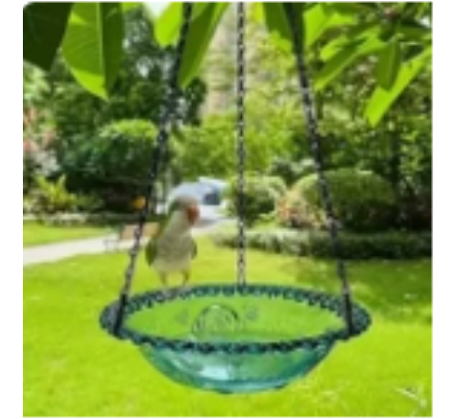
 |  |  |  |  | 红色喂鸟 | Red bird feeder | 3926909090 | 4.00 | 3 | 12.00 | 塑料 | 喂鸟 | HDWN01 | 无 | 买单 | 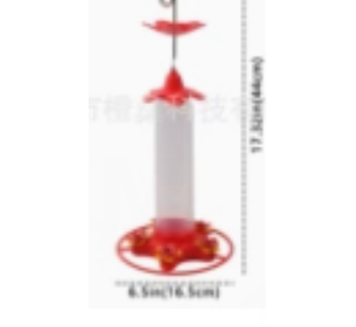
 |  |  |  |  | 胶纸 | adhesive tape | 3506100090 | 2.00 | 250 | 500.00 | 纳米亚克力胶 | 粘贴 | QJTMJ082015 | 无 | 买单 | 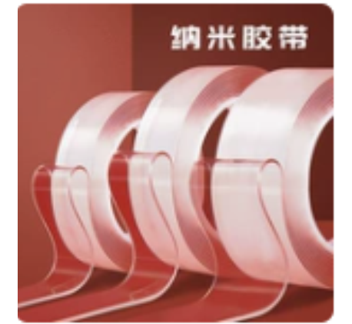
 |  |  |  |  | 钳子 | pliers | 8205510000 | 10.00 | 6 | 60.00 | 电镀 | 眼扣 | SDQYQ083004298 | 无 | 买单 | 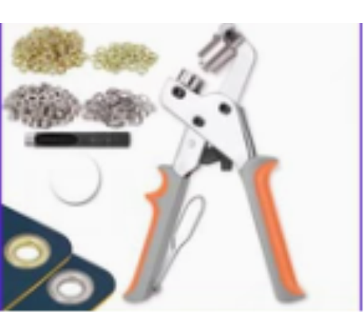
FBA1997ZTWBF | 5 | 94.69 | 59.18 | 0.35 | 阳具硅胶棒 | silicone stick | 9019101000 | 6.46 | 268 | 1730.82 | 硅胶 | massage | 无 | 无 | 买单 | 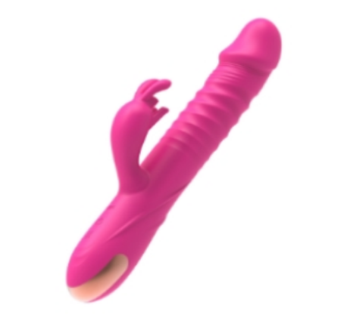
 |  |  |  |  | 阳具硅胶棒 | silicone stick | 9019101000 | 3.33 | 100 | 333.33 | 硅胶 | massage | 无 | 无 | 买单 | 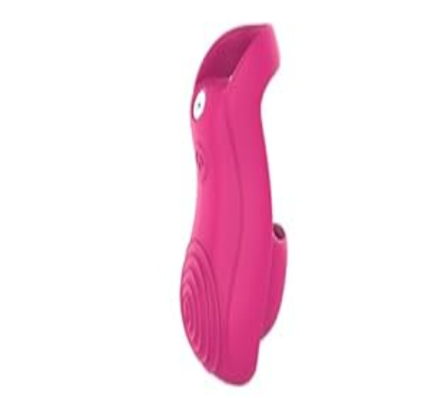
FBA1997Z1LR3 | 5 | 95.26 | 58.14 | 0.35 | 阳具硅胶棒 | silicone stick | 9019101000 | 4.90 | 533 | 2611.70 | 硅胶 | massage | 无 | 无 | 买单
C-27OMYT6032009 | 8 | 144.74 | 103.20 | 0.62 | 皮革腰带 | Leather belt | 4203400090 | 10.00 | 469 | 4690.00 | Synthetic leather合成皮革 | decoration装饰 | 无 | WERFORU | 买单
 |  |  |  |  | 袜子 | SOCKS | 6115969020 | 10.00 | 41 | 410.00 | polyester fiber聚酯纤维 | wearing穿戴 | 无 | WERFORU | 买单
 |  |  |  |  | 尼龙腰带 | Nylon belt | 6117809000 | 8.00 | 95 | 760.00 | 100% nylon尼龙 | decoration装饰 | 无 | WHIPPY | 买单
 |  |  |  |  | 金属腰链 | Metal waist chain | 7326909000 | 6.00 | 73 | 438.00 | iron and steel钢铁 | decoration装饰 | 无 | TRIWORKS | 买单
 |  |  |  |  | 女士上衣 | Runway Origami Blouse | 6206403035 | 10.00 | 81 | 810.00 | polyester fiber聚酯纤维 | wearing穿着 | 无 | LEACOOLKEY | 买单
C-27OMYT6032001 | 8 | 120.50 | 83.61 | 0.50 | 袜子 | SOCKS | 6115969020 | 10.00 | 332 | 3320.00 | polyester fiber聚酯纤维 | wearing穿戴 | 无 | LEACOOLKEY | 买单
 |  |  |  |  | 皮革腰带 | Leather belt | 4203400090 | 10.00 | 101 | 1010.00 | Synthetic leather合成皮革 | decoration装饰 | 无 | LEACOOLKEY | 买单
 |  |  |  |  | 金属腰链 | Metal waist chain | 7326909000 | 6.00 | 62 | 372.00 | iron and steel钢铁 | decoration装饰 | 无 | LEACOOLKEY | 买单
 |  |  |  |  | 女士上衣 | Runway Origami Blouse | 6206403035 | 10.00 | 44 | 440.00 | polyester fiber聚酯纤维 | wearing穿着 | 无 | LEACOOLKEY | 买单
 |  |  |  |  | 尼龙腰带 | Nylon belt | 6117809000 | 8.00 | 27 | 216.00 | 100% nylon尼龙 | decoration装饰 | 无 | LEACOOLKEY | 买单
总数据 | 988.00 | 15738.91 | 12833.83 | 76.85 |  |  |  |  | 19771.00 | 362247.55

